Solicitud gráfica
 | Área: | Matemáticas |  |  | Fecha:
 | Grado: | 11 |  |  | Fecha:
 | Título del tema: | El área bajo la curva |  |  | ¿Cuaderno de estudio o recurso? | Recurso
 | Editor: | Adriana María Pachón |  |  | Motor del recurso | M5A

 | Código guión o recurso: | MA_11_05_CO_REC120 | ← Para determinar este código, visite la hoja de Ayuda
 |  |  |  |  | ESPECIFICACIÓN DE ARCHIVOS A ENTREGAR
Núm. | Archivo Shutterstock o ruta en web | Imagen para: | Tipo | Ubicación de la imagen en el recurso M5A | Nombre imagen SMALL | Tamaño imagen SMALL | Nombre imagen ZOOM | Tamaño imagen ZOOM | Descripción | Observaciones
IMG01 | Integralx3 | Recurso M5A | Ilustración | Contenido | MA_11_05_CO_REC120_IMG01n.png | 286 x 286 px | MA_11_05_CO_REC120_IMG01a.png | 500 x 500 px | 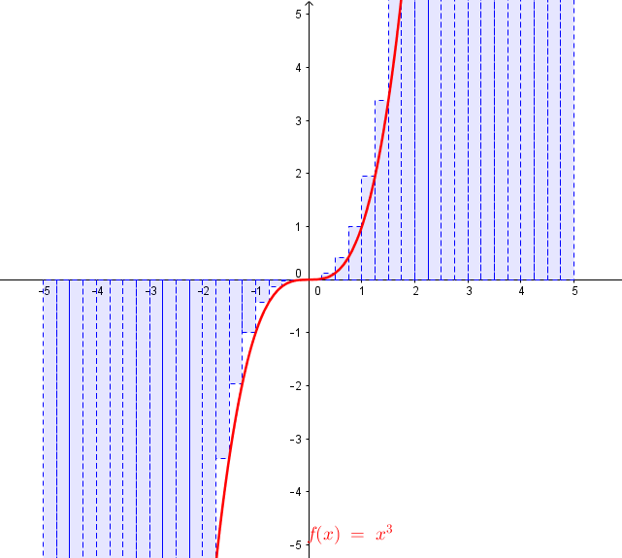 Área bajo la curva de la función f(x)=x^3 en el intervalo (-5,5)
IMG02 | SumaFunciones | Recurso M5A | Ilustración | Contenido | MA_11_05_CO_REC120_IMG02n.png | 286 x 286 px | MA_11_05_CO_REC120_IMG02a.png | 500 x 500 px | Suma h(x)=x^2 + cos(x) de las funciones f(x)=x^2 y g(x)=cos(x) como áreas bajo la curva | 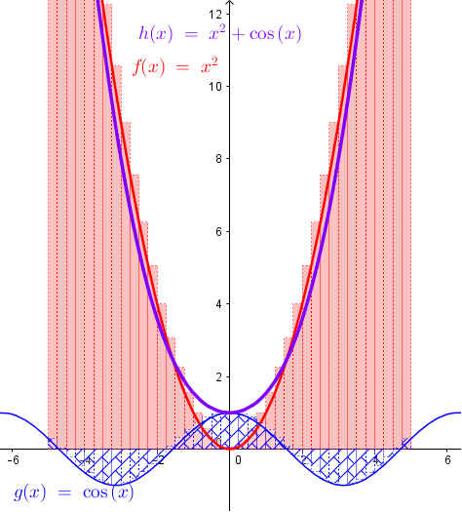
IMG03 | TripledeFunción | Recurso M5A | Ilustración | Contenido | MA_11_05_CO_REC120_IMG03n.png | 286 x 286 px | MA_11_05_CO_REC120_IMG03a.png | 500 x 500 px | Producto por escalar (por 3) de la función p(x)=1/x | 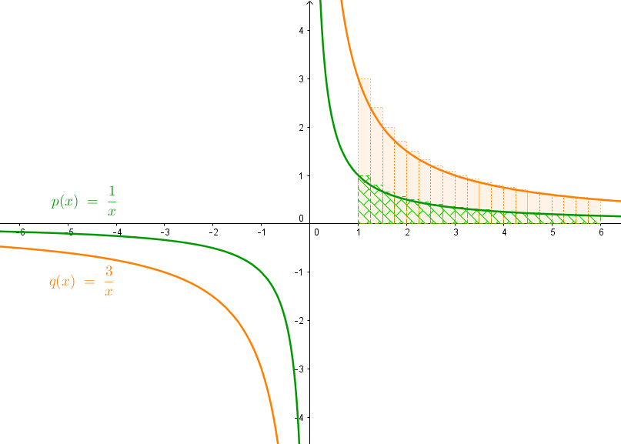
IMG04 | Integralx2 | Recurso M5A | Ilustración | Contenido | MA_11_05_CO_REC120_IMG04n.png | 286 x 286 px | MA_11_05_CO_REC120_IMG04a.png | 500 x 500 px | Área bajo la curva de la función f(x)=x^2 en el intervalo (-5,5) | 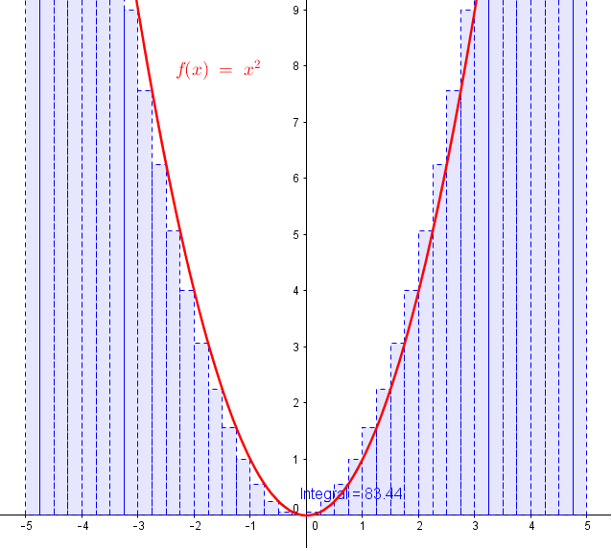
IMG05 | FuncionesInversas | Recurso M5A | Ilustración | Contenido | MA_11_05_CO_REC120_IMG05n.png | 286 x 286 px | MA_11_05_CO_REC120_IMG05a.png | 500 x 500 px | Área bajo la curva de las funciones inversas f(x)=x^2 y r(x)=sqrt(x) en el intervalo (0,5) | 